【様式1】記入シート
※中止や延期、休館等になることもあるということは「わいわいくじら」紙面全体として掲載します。 |  |  |  |  |  |  | → | それぞれの催しに適した感染予防策が講じられることを前提に、 こども（親子可）たちが楽しめ、学べ、体験できる県内各地の子育てやこどもに関わる活動を展開している NPOなどの営利を目的としない情報を募集します。 ※新型コロナウイルス感染症対応の目安等は、感染状況により変更されます。最新の情報をご確認の上、適切な対応をお願いします。

※ | 校了までのご担当者さま以外の、確認(決裁等)が必要な場合は、 送信前の、入力された記入シートで事前に確認（稟議等）を済ませてください。（校正での変更はお受けできません。）
■ | ３月２１日（火祝）～６月末までに開催されるNPO等の情報を募集します！ ただし、申込〆切日がある場合は、〆切日が３月２０日（月）以降のものです。
■ | 人気の催しは、３月20日（月）以降に受付開始日を設定してください。 |  |  |  |  |  |  | 初めて(または久しぶりに)掲載を希望される方は、運営協議会に諮るための団体情報（入力用Word）【様式2】も添付の上、 １月２６日（木）17：00必着でお願いいたします。 ↑ ホームページでダウンロード
■ | 情報受付期間：１月１２日(木)～1月２７日(金) ※初めての場合は、1月２６日(木)17：00必着 |  |  |  |  |  | →

★もう一度、間違いがないかご確認の上、送信してください！！ |  |  |  | ★送り先 E-mail ： waiwai@shiminkaigi.org |  |  |  | 《 記入の注意点 》 | セルの「書式設定」や「列の幅」、「行の高さ」などは変更しないでください。
校了までのＮＰＯ高知市民会議との連絡用 |  |  |  |  |  |  |  | 校了までのご担当者さま以外の、確認(決裁等)が必要な場合は、 記入シートの入力内容をみなさまで推敲済みのものをお送りください。（校正での変更はお受けできません。）
情報提供団体名 |  |  |  |  | ＴＥＬ
校了までのご担当者名 |  |  | ← 必ずご記入ください → |  | ＦＡＸ |  |  | 左の記入シートにご入力後、エクセルファイルのままメールに添付してお送りください。【件名】わいわいくじら掲載希望 受付は、先着順ではありませんので、間違いがないか、もう一度ご確認の上、送信してください。 ※転記作業の間違いがないかの確認のみ、FAXにてお願いしています。FAXでの校了まで記入シートの保存をお願いします。
※開催日の近い催しから順にご記入ください。 |  |  |  | ※運営協議会にて承認されている団体名のみ ↓ |  |  |  |  |  |  |  |  |  |  | ※FAXがない場合は、「ない」とご記入ください。

開催日と(曜日)↓ |  | タイトル （20文字以内） |  |  | この催しへのお問合せ･申込み ↓ |  | ← | 【タイトル】２０文字以内 ←記入もれはありませんか？ |  |  |  | （記入もれや電話番号の間違いなどもけっこうあります＾＾；）
 |  | 内 容 （63文字以内） ※簡潔に お願いします |  |  | 団体名 |  | ← | 【内容】６３文字以内
 |  |  |  |  | （担当名） |  | ← | （担当名）※掲載する場合のみ
 |  |  |  |  | 受付時間 開館時間 など |  | ← | 受付時間、開館時間 等も明記 |  | ※同じでない場合→ 月～金：10：00～21：00 土曜日：10：00～18：00
 |  | 開催場所 |  |  |  |  | ※ | 詳しく掲載できませんので、お問い合せに対応して頂ける情報のみ掲載します。
 |  | 住 所 |  |  | 電話番号 |  | ← | 電話番号の掲載は必須 |  | ※申込方法に電話がない場合でも番号掲載→ お問合せ：9：00～18：00
 |  | 対 象 |  |  | ※郵便番号 住 所 | 〒 | ← | ※電話以外の申込方法がある場合のみ |  | URLの掲載はできません。※QRコード掲載希望の場合は、事前に担当：又川までお問合せください。
開催時間 ↓ |  | 定 員 |  |  |  |  | ← | 【参加費】等は、税込価格で掲載します。
 |  | 参 加 費 （入館料など） |  |  | ※メール |  |  | 《 記入例 ①②はる号 ③なつ号より ※参考までに書き換え箇所あり 》
 |  |  |  |  | 休館日など (期間中の) |  | 例① | 校了までのＮＰＯ高知市民会議との連絡用
 |  | 申込み方法 ※簡潔に |  |  |  |  |  | 情報提供団体名 | 児童家庭支援センター 高知みその |  |  |  | ＴＥＬ | ０８８－○○○－●●●●
 |  |  |  |  | 申込締切日 |  |  | 校了までのご担当者名 | ○○ ○○○ |  | ← 必ずご記入ください → |  | ＦＡＸ | ０８８－○○○－○○○○

開催日と(曜日)↓ |  | タイトル （20文字以内） |  |  | この催しへのお問合せ･申込み ↓ |  |  | 開催日と(曜日)↓ | タイトル （20文字以内） | みそのひろば “お花を作ろう” |  |  | この催しへのお問合せ･申込み ↓
 |  | 内 容 （63文字以内） ※簡潔に お願いします |  |  | 団体名 |  |  | 4月1日(金) | 内 容 （63文字以内） ※簡潔に お願いします | 手形足形アートでお花を作って、お部屋に飾ろう!! ※開催の詳細は、Facebookを見てね。 |  |  | 団体名 | 児童家庭支援センター高知みその
 |  |  |  |  | （担当名） |  |  | 4月3日(日) |  |  |  |  | （担当名）
 |  |  |  |  | 受付時間 開館時間 など |  |  | 4月15日(金) |  |  |  |  | 受付時間 開館時間 など | 開所時間：8：30～18：00
 |  | 開催場所 |  |  |  |  |  | 4月17日(日) | 開催場所 | 高知聖園ベビーホーム北館
 |  | 住 所 |  |  | 電話番号 |  |  |  | 住 所 | 高知市新本町1丁目7-30 |  |  | 電話番号 | 088-872-6488
 |  | 対 象 |  |  | ※郵便番号 住 所 | 〒 |  |  | 対 象 | 就学前のこどもと保護者 |  |  | ※郵便番号 住 所 | 〒
開催時間 ↓ |  | 定 員 |  |  |  |  |  | 開催時間 ↓ | 定 員 | 各回1組
 |  | 参 加 費 （入館料など） |  |  | ※メール |  |  | 10：00～10：45 | 参 加 費 （入館料など） | なし |  |  | ※メール
 |  |  |  |  | 休館日など (期間中の) |  |  | 11：00～11：45 |  |  |  |  | 休館日など (期間中の) | なし
 |  | 申込み方法 ※簡潔に |  |  |  |  |  |  | 申込み方法 ※簡潔に | 電話での事前予約必要
 |  |  |  |  | 申込締切日 |  |  |  |  |  |  |  | 申込締切日 | なし

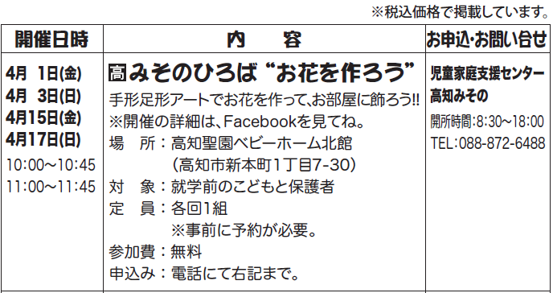
開催日と(曜日)↓ |  | タイトル （20文字以内） |  |  | この催しへのお問合せ･申込み ↓ |  | ※ | 開催場所が高知市という意味です。 |  |  |  | 団体名以外の“こども”の表記はひらがなで統一します。
 |  | 内 容 （63文字以内） ※簡潔に お願いします |  |  | 団体名
 |  |  |  |  | （担当名）
 |  |  |  |  | 受付時間 開館時間 など
 |  | 開催場所
 |  | 住 所 |  |  | 電話番号
 |  | 対 象 |  |  | ※郵便番号 住 所 | 〒
開催時間 ↓ |  | 定 員
 |  | 参 加 費 （入館料など） |  |  | ※メール
 |  |  |  |  | 休館日など (期間中の)
 |  | 申込み方法 ※簡潔に
 |  |  |  |  | 申込締切日

★もう一度、間違いがないかご確認の上、送信してください！！ |  |  |  | ★送り先 E-mail ： waiwai@shiminkaigi.org
校了までのＮＰＯ高知市民会議との連絡用
情報提供団体名 |  |  |  |  | ＴＥＬ |  | 例② | 校了までのＮＰＯ高知市民会議との連絡用 |  |  |  |  |  |  | 例③ | 校了までのＮＰＯ高知市民会議との連絡用
校了までのご担当者名 |  |  | ← 必ずご記入ください → |  | ＦＡＸ |  |  | 情報提供団体名 | 横倉山自然の森博物館 |  |  |  | ＴＥＬ | ０８８９－○○－●●●● |  | 情報提供団体名 | NPO法人土佐山アカデミー |  |  | ＴＥＬ | ０８８－○○○－●●●●
※開催日の近い催しから順にご記入ください。 |  |  |  | ※運営協議会にて承認されている団体名のみ ↓ |  |  |  | 校了までのご担当者名 | ○○ ○○○ |  | ← 必ずご記入ください → |  | ＦＡＸ | ０８８９－○○－○○○○ |  | 校了までのご担当者名 | ○○ ○○○ |  | ← 必ずご記入ください → | ＦＡＸ | ０８８－○○○－○○○○

開催日と(曜日)↓ |  | タイトル （20文字以内） |  |  | この催しへのお問合せ･申込み ↓ |  |  | 開催日と(曜日)↓ | タイトル （20文字以内） | 横倉山の絶滅危惧種を守る取り組み |  |  | この催しへのお問合せ･申込み ↓ |  |  | 開催日と(曜日)↓ | タイトル （20文字以内） | こどもだけキャンプ2022〜夏休みの巻〜 |  | この催しへのお問合せ･申込み ↓
 |  | 内 容 （63文字以内） ※簡潔に お願いします |  |  | 団体名 |  |  | 5月1日(日) | 内 容 （63文字以内） ※簡潔に お願いします | 自然観察会です。横倉山の空池へ行って、高知県が行っている貴重な植物を守る取り組みと、ニホンジカについて紹介します。 |  |  | 団体名 | 横倉山自然の森博物館 |  | 8月1日(月)14:00〜 | 内 容 （63文字以内） ※簡潔に お願いします | 日常と親元を離れ、遊びながら学ぶ2泊3日。JALの客室乗務員と一緒に、コミュニケーション力や自己管理能力などを身につけます。 |  | 団体名 | NPO法人土佐山アカデミー
 |  |  |  |  | （担当名） |  |  |  |  |  |  |  | （担当名） |  |  | 8月3日(水)14:00 |  |  |  | （担当名）
 |  |  |  |  | 受付時間 開館時間 など |  |  |  |  |  |  |  | 受付時間 開館時間 など | 受付時間：9：00～17：00 |  |  |  |  |  | 受付時間 開館時間 など | お問合せ：9：00～18：00
 |  | 開催場所 |  |  |  |  |  |  | 開催場所 | 横倉山自然の森博物館（集合場所） |  |  |  |  |  |  | 開催場所 | 高知市工石山青少年の家
 |  | 住 所 |  |  | 電話番号 |  |  |  | 住 所 | 高岡郡越知町越知丙737-12 |  |  | 電話番号 | 0889-26-1060 |  |  | 住 所 | 高知市土佐山高川1898-33 |  | 電話番号 | 088-895-2033
 |  | 対 象 |  |  | ※郵便番号 住 所 | 〒 |  |  | 対 象 | 小学生以上 ※小学生は保護者同伴 |  |  | ※郵便番号 住 所 | 〒 |  |  | 対 象 | 小学4年生〜中学3年生 |  | ※郵便番号 住 所 | 〒
開催時間 ↓ |  | 定 員 |  |  |  |  |  | 開催時間 ↓ | 定 員 | 15名（先着） |  |  |  |  |  | 開催時間 ↓ | 定 員 | 先着10名(最少催行人数6名)
 |  | 参 加 費 （入館料など） |  |  | ※メール |  |  | 9：30～14：30 | 参 加 費 （入館料など） | 入館料（小・中学生200円 |  |  | ※メール |  |  |  | 参 加 費 （入館料など） | 10,000円 |  | ※メール | contact@tosayama.org
 |  |  |  |  | 休館日など (期間中の) |  |  |  |  | 高校・大学生400円 大人500円） |  |  | 休館日など (期間中の) | 休館日：月曜日 |  |  |  |  |  | 休館日など (期間中の) | 不定休
 |  | 申込み方法 ※簡潔に |  |  |  |  |  |  | 申込み方法 ※簡潔に | 4月1日(金)～電話で申し込み |  |  |  | 祝日の場合翌日 |  |  | 申込み方法 ※簡潔に | HPの申込みフォームまたはメールのいずれか
 |  |  |  |  | 申込締切日 |  |  |  |  |  |  |  | 申込締切日 | 4月30日(土) |  |  |  |  |  | 申込締切日 | 7月27日(水)

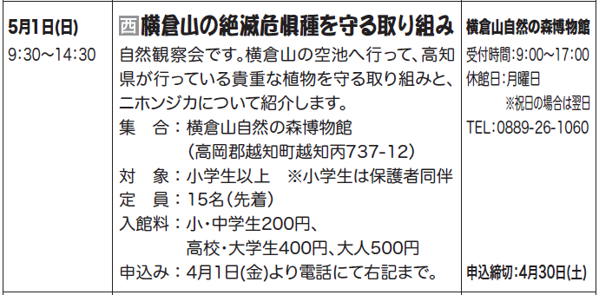
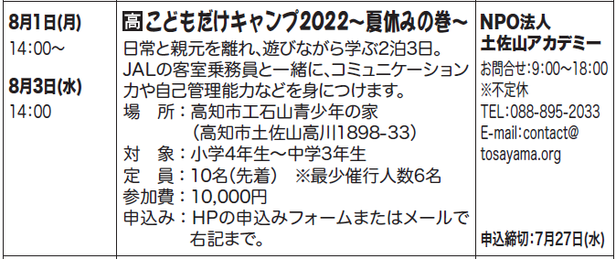
開催日と(曜日)↓ |  | タイトル （20文字以内） |  |  | この催しへのお問合せ･申込み ↓ |  | ※ | 開催場所が西部地区という意味です。
 |  | 内 容 （63文字以内） ※簡潔に お願いします |  |  | 団体名
 |  |  |  |  | （担当名）
 |  |  |  |  | 受付時間 開館時間 など
 |  | 開催場所
 |  | 住 所 |  |  | 電話番号
 |  | 対 象 |  |  | ※郵便番号 住 所 | 〒
開催時間 ↓ |  | 定 員
 |  | 参 加 費 （入館料など） |  |  | ※メール
 |  |  |  |  | 休館日など (期間中の)
 |  | 申込み方法 ※簡潔に
 |  |  |  |  | 申込締切日

開催日と(曜日)↓ |  | タイトル （20文字以内） |  |  | この催しへのお問合せ･申込み ↓
 |  | 内 容 （63文字以内） ※簡潔に お願いします |  |  | 団体名
 |  |  |  |  | （担当名）
 |  |  |  |  | 受付時間 開館時間 など
 |  | 開催場所
 |  | 住 所 |  |  | 電話番号
 |  | 対 象 |  |  | ※郵便番号 住 所 | 〒
開催時間 ↓ |  | 定 員
 |  | 参 加 費 （入館料など） |  |  | ※メール
 |  |  |  |  | 休館日など (期間中の)
 |  | 申込み方法 ※簡潔に
 |  |  |  |  | 申込締切日

